タイトル・説明文・ディレクトリ・広告表示オプション
エリア

【検索広告】原稿フォーマット |  | タイトル及び説明文は異なる組み合わせで表示され、より成果の良い組み合わせが多く表示されます。
 |  | タイトル、説明文を固定したい場合は固定したい場合は固定の部分で固定したい場所を選択してください。

イメージ
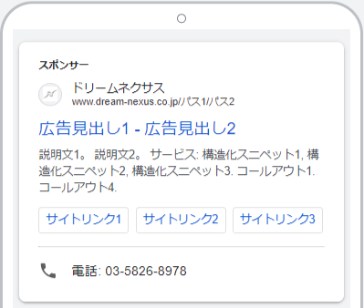
広告1 |  |  |  | 広告2
タイトル | 文字数 | 固定 |  | タイトル | 文字数 | 固定
 | 0/30 | 固定なし | ※必須 |  | 0/30 | 固定なし | ※必須
 | 0/30 | 固定なし | ※必須 |  | 0/30 | 固定なし | ※必須
 | 0/30 | 固定なし | ※必須 |  | 0/30 | 固定なし | ※必須
 | 0/30 | 固定なし |  |  | 0/30 | 固定なし
 | 0/30 | 固定なし |  |  | 0/30 | 固定なし
 | 0/30 | 固定なし |  |  | 0/30 | 固定なし
 | 0/30 | 固定なし |  |  | 0/30 | 固定なし
 | 0/30 | 固定なし |  |  | 0/30 | 固定なし
 | 0/30 | 固定なし |  |  | 0/30 | 固定なし
 | 0/30 | 固定なし |  |  | 0/30 | 固定なし
 | 0/30 | 固定なし |  |  | 0/30 | 固定なし
 | 0/30 | 固定なし |  |  | 0/30 | 固定なし
 | 0/30 | 固定なし |  |  | 0/30 | 固定なし
 | 0/30 | 固定なし |  |  | 0/30 | 固定なし
 | 0/30 | 固定なし |  |  | 0/30 | 固定なし
 | 0/30 | 固定なし |  |  | 0/30 | 固定なし

説明文 | 文字数 | 固定 |  | 説明文 | 文字数 | 固定
 | 0/90 | 固定なし | ※必須 |  | 0/90 | 固定なし | ※必須
 | 0/90 | 固定なし | ※必須 |  | 0/90 | 固定なし | ※必須
 | 0/90 | 固定なし |  |  | 0/90 | 固定なし
 | 0/90 | 固定なし |  |  | 0/90 | 固定なし

入稿URL |  |  |  | 入稿URL
 | ※必須 |  |  |  | ※必須

ディレクトリ | 文字数 |  |  | 広告表示オプション
[地域名] | 8/15 |  |  | ＜コールアウト＞
[新築マンション] | 16/15 |  |  | テキスト | 文字数
 |  |  |  |  | 0/25
 |  |  |  |  | 0/25
 |  |  |  |  | 0/25
<サイトリンク表示オプション> |  |  |  |  | 0/25
サイトリンクテキスト | 文字数 |  |  |  | 0/25
 | 0/25 |  |  |  | 0/25
説明文 | 文字数 |  |  |  | 0/25
 | 0/35 | ※説明文を記入する場合は2行必須 |  |  | 0/25
 | 0/35
URL
 |  |  |  | <構造化スニペット>
 |  |  |  | ヘッダー
サイトリンクテキスト | 文字数 |  |  | 選択してください
 | 0/25 |  |  | 値 | 文字数
説明文 | 文字数 |  |  |  | 0/25 | 値は３つ設定してください。
 | 0/35 | ※説明文を記入する場合は2行必須 |  |  | 0/25
 | 0/35 |  |  |  | 0/25
URL |  |  |  | ヘッダー
 |  |  |  | 選択してください
 |  |  |  | 値 | 文字数
サイトリンクテキスト | 文字数 |  |  |  | 0/25
 | 0/25 |  |  |  | 0/25
説明文 | 文字数 |  |  |  | 0/25
 | 0/35 | ※説明文を記入する場合は2行必須 |  | ヘッダー
 | 0/35 |  |  | 選択してください
URL |  |  |  | 値 | 文字数
 |  |  |  |  | 0/25
 |  |  |  |  | 0/25
サイトリンクテキスト | 文字数 |  |  |  | 0/25
 | 0/25
説明文 | 文字数
 | 0/35 | ※説明文を記入する場合は2行必須 |  | <電話番号表示オプション>
 | 0/35
URL |  |  |  | ※ハイフン有り
 |  |  |  | ※営業時間に掲出

サイトリンクテキスト | 文字数
 | 0/25
説明文 | 文字数
 | 0/35 | ※説明文を記入する場合は2行必須
 | 0/35
URL

サイトリンクテキスト | 文字数
 | 0/25
説明文 | 文字数
 | 0/35 | ※説明文を記入する場合は2行必須
 | 0/35
URL

ネクサス
サンクスページURL
資料請求
来場予約

エリア
年齢
興味関心

【ネクサス】 原稿フォーマット |  | 文字数オーバーにご注意ください。 |  | ※赤字が出た場合は備考を参照の上修正してください。

主体者表記 | 0 | 全角12文字以内※必須

広告タイトル① | 0 | 全角15文字以内※必須
広告タイトル② | 0 | 全角15文字以内
広告タイトル③ | 0 | 全角15文字以内
広告タイトル➃ | 0 | 全角15文字以内
広告タイトル⑤ | 0 | 全角15文字以内

説明文① | 0 | 全角45文字以内※必須
説明文② | 0 | 全角45文字以内
説明文③ | 0 | 全角45文字以内
説明文④ | 0 | 全角45文字以内
説明文⑤ | 0 | 全角45文字以内

※リタゲでのパラメーターが異なる場合やバナー毎にリンク先を変更する場合は複数入力下さい
入稿URL | ※必須
入稿URL
入稿URL
入稿URL
入稿URL
 |  |  | タイトル(記号不可)・説明文は5種までご入稿いただけます。
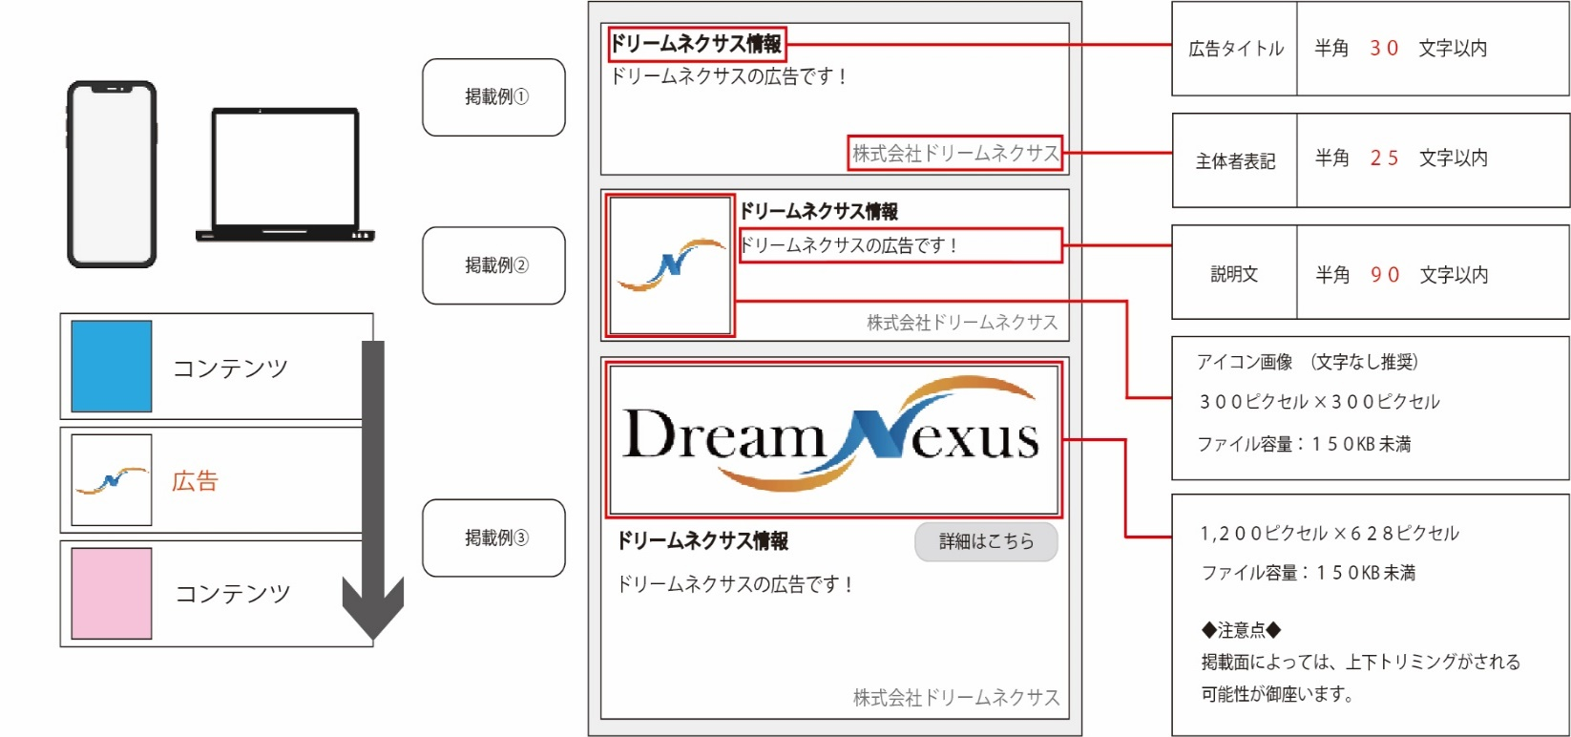
 |  |  | ※その場合組み合わせは指定できませんが、効果が高まるので3種以上を推奨しております。
 |  |  | ※組み合わせ別のレポートはお出しできません。

 |  |  | 【備考】
 |  |  | 説明文の記号は2つまで(句読点、中点、カンマ、ピリオドについては例外で使用数の制限無し)
 |  |  | （例 記号 ：「」【】※（括弧は開始と閉じで2カウントとなるため、複数の括弧は利用不可）！ ｜ / ？ × + 等）
 |  |  | タイトル／説明文に環境依存文字はNGとなります。（例 ㎡ →平米またはm2 Ⅲ→3／㈱→（株））
 |  |  | 連続して！、？は使用できません。（！！、！？、？！、？？）
 |  |  | 主体者表記／原則会社名、ブランド名、商品名、サービス名のいずれかを明記してください。

 |  |  | 説明文／自動配置設定で改行をできないため、改行をせずに一行で入れてください。

 |  |  | ※上記に該当する場合は、こちらで修正させていただきます。

 |  |  | 例：NG 〇〇・〇〇・〇〇エリア！モデルハウス続々登場！2LDK65㎡！
 |  |  | ↓
 |  |  | OK 〇〇・〇〇・〇〇エリア、モデルハウス続々登場！2LDK65平米

 |  |  | ※掲載枠によって文字数が省略されることがございます。

YouTube
サンクスページURL
資料請求
来場予約

エリア
年齢
興味関心

【YouTube】 原稿フォーマット |  | 文字数オーバーにご注意ください。 | ※赤字が出た場合は備考を参照の上修正してください。
 |  |  | ※広告に紐づけるYoutubeチャネルに指定がある場合は、別途ご連絡ください。
動画URL① |  | ※複数動画配信の場合、各URLを入力ください ※必須
動画URL②
動画URL③
動画URL➃
動画URL⑤

入稿URL | ※必須

広告見出しと説明文①②が必須となります。
広告見出し | 0 | 半角 100 文字以内 ※必須

説明文① | 0 | 半角 35 文字以内 ※必須

説明文② | 0 | 半角 35 文字以内 ※必須

スキップ可能なインストリーム広告
スキップ不可のインストリーム広告
インフィード動画広告
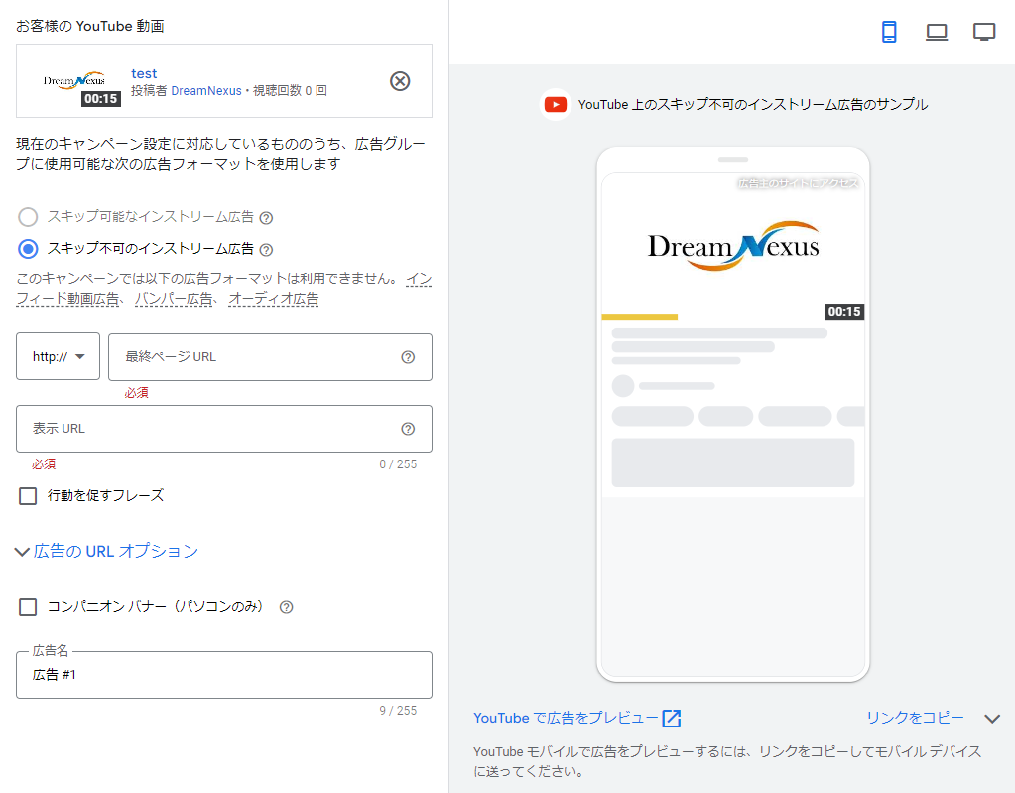
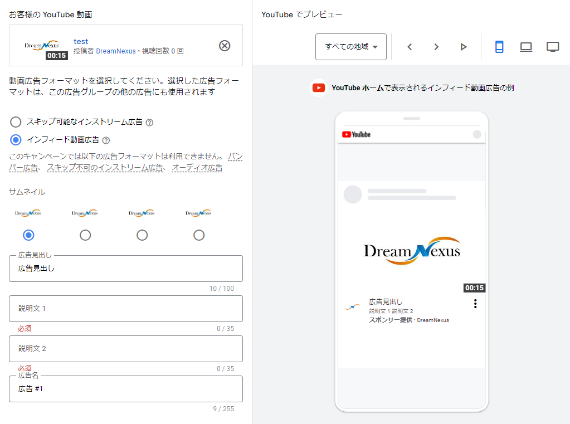
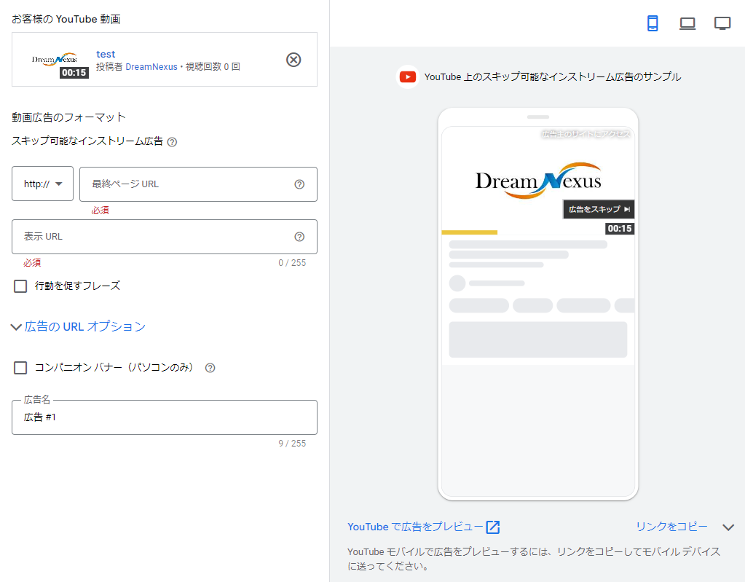
 |  |  | 【備考】
 |  |  | 説明文の記号は2つまで(句読点、中点、カンマ、ピリオドについては例外で使用数の制限無し)
 |  |  | （例 記号 ：「」【】※（括弧は開始と閉じで2カウントとなるため、複数の括弧は利用不可）！ ｜ / ？ × + 等）
 |  |  | タイトル／説明文に環境依存文字はNGとなります。（例 ㎡ →平米またはm2 Ⅲ→3／㈱→（株））

 |  |  | 主体者表記／原則会社名、ブランド名、商品名、サービス名のいずれかを明記してください。

 |  |  | 説明文／自動配置設定で改行をできないため、改行をせずに一行で入れてください。

 |  |  | ※上記に該当する場合は、こちらで修正させていただきます。

 |  |  | 例：NG 〇〇・〇〇・〇〇エリア！モデルハウス続々登場！2LDK65㎡！
 |  |  | ↓
 |  |  | OK 〇〇・〇〇・〇〇エリア、モデルハウス続々登場！2LDK65平米

 |  |  | ※掲載枠によって文字数が省略されることがございます。

